FORMATO GQ-016
PROPUESTA DE MEJORA | PROPUESTA DE MEJORA O INNOVACIÓN |  |  |  | REGISTRO
 |  |  |  |  | COPIA CONTROLADA
 |  |  |  |  | COD GQ-016-R | VERSION 0,5
 |  |  |  |  | FECHA 18-mar-21 | PAGINA 1 DE 1

Nombre de la propuesta: | Informativo Formación
Nombre de la persona o equipo que genera la PM: | DANIELA CORREA MESA

SITUACIÓN INICIAL |  |  | SITUACIÓN FINAL
Cada mes se generan formaciones de diferentes áreas o proyectos de la organización, donde llegan en diferentes fechas, a través de correos. La idea es generar recordación a través de una sola imagen el consolidado de todas las formaciones a realizar en el mes. |  |  | Se busca mantener informado al personal a traves de una imagen el # de las formaciones del mes, donde se ve reflejado el porcentaje de participación por parte del equipo y también tengan conocimiento del % de cumplimiento del indicador de formación de cada mes. Este se envía una vez por semana, el cual servirá como seguimiento y recordación al personal.

FOTO O DIBUJO INICIAL |  |  | FOTO O DIBUJO FINAL
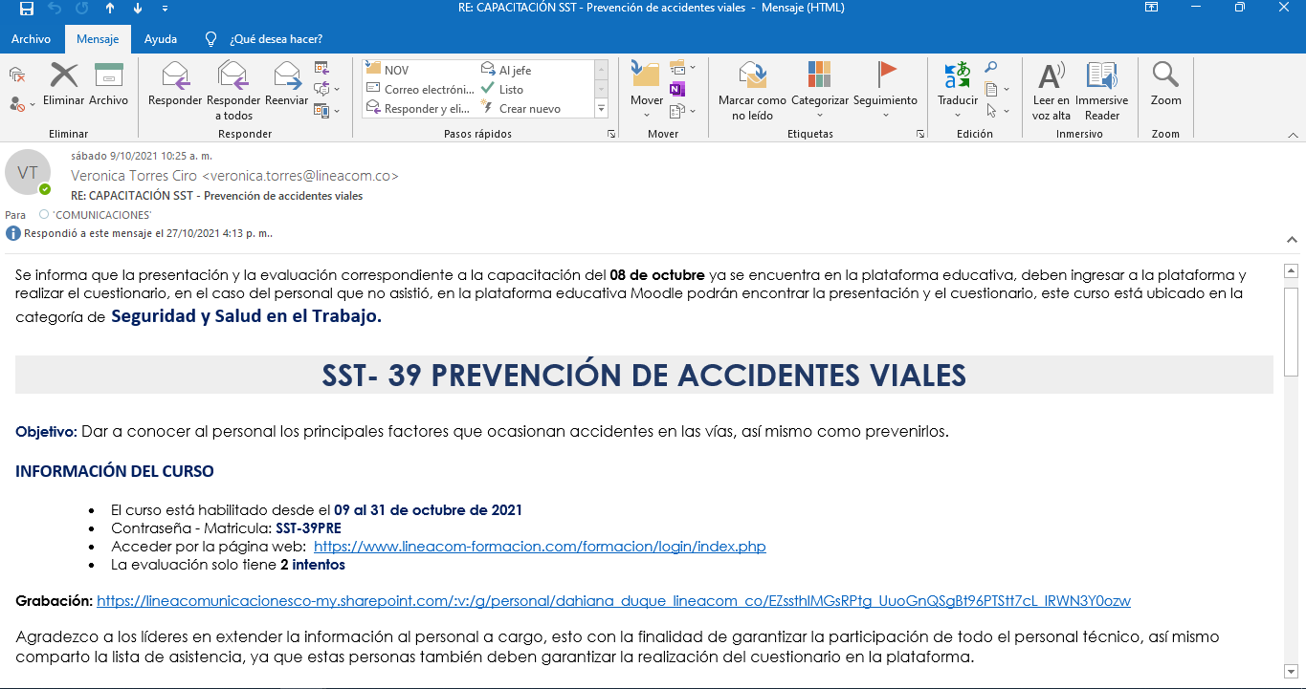 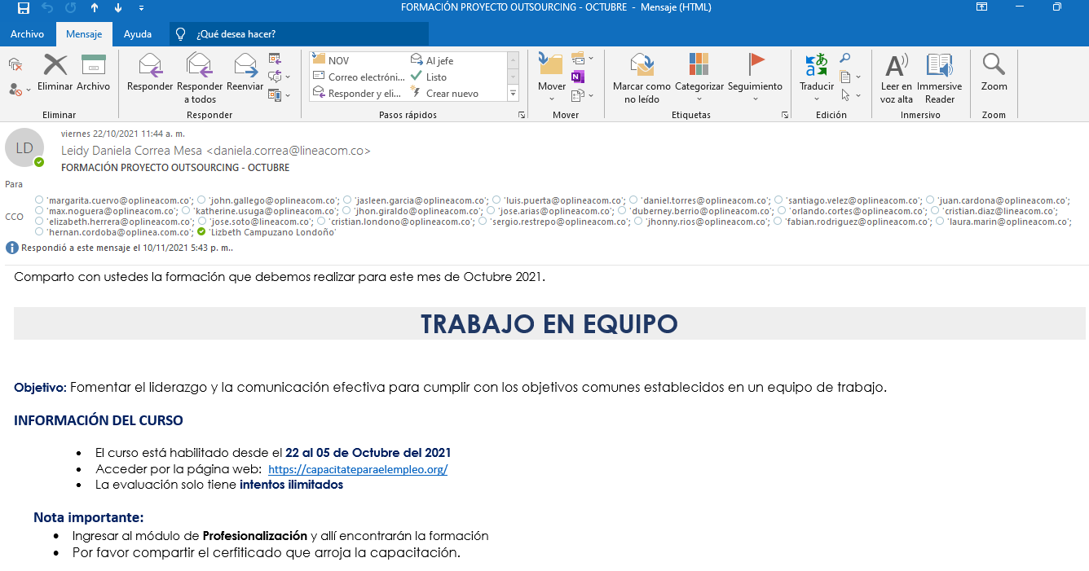 |  |  | 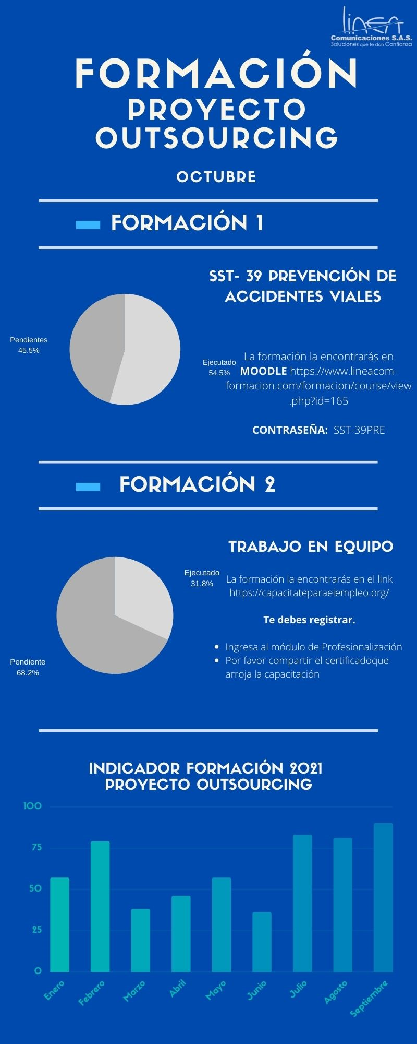

Objetivo: | Informar y generar recordación de las formaciones del mes
Alcance: | Por medio de una imagén plasmar el consolidado de las formaciones que se generán en el mes y que los colaboradores puedan conocer el indicador de formación
Requerimientos: | Trasmitir información mediante grupo y estados de whatsapp, para informar al personal

Elaborado por: Coordinadora Sistemas Integrados de Gestión Natalia Lopez Marin |  | Revisado por: Dirección de I+D Marlon Alberto Henandez Arboleda |  | Aprobado por: Director de procesos Walter Jimenez

